Лист1
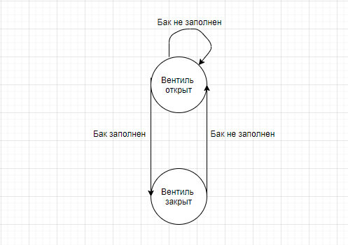
состояние | поплавок ниже уровня | поплавок выше уровня
1.вентиль открыт | 1 | 2
2.вентиль закрыт | 1 | 2

Попловок | Ниже уровня | Выше уровня | на уровне

Закроет вентиль |  | Х
Откроет вентиль | Х
Ничего не произойдет |  |  | Х

